Feuil1
Céline VALEAU | Myrtille HUGONNARD - ROCHE | Thierry CAZENEUVE | Yves DI MAGGIO | Yves BETTEGA | Thierry-Guillaume BARDIN | François LAUWERIE | Thierry MARGOTTON | Béatrice ANDRIEU | Loubna LAMRHARI | Ombline MOSSER | Annie CASALGRANDI | Lessia VALENCIN | Anja VANHERP | Sylvain DELHOMME | Frédéric CUSSAC | Laetitia BAILLY | Manon LINARES | Sarah MOUNIB | Nathan SMOLA | Roland STRAUMANN | Virginie BOREL | Yann PERUCHOT | Sonia MEGUENNI | Nathalie DE BENEDITTIS | Isabelle ROTUNNO | Marie BERRY | Elodie SEROL | Florence BORDE | Aline ZECCHINI | Christine POIROT | Elise FORE | Elisabeth GARGIULO | Brigitte BELUZE | Béatrice DECLOITRE | Frédéric MERINE | Otilia DUBANCHET | Yousrat ISSA | Jean Michel PROST | Léa TROUSSIERE | Olivia Lesly MAOUMBA NOUBISSI | Camille DEBROAS | Sacha FONTENEAU | Tamara LY | Rémi DELLA GLORIA | Benjamin SARRET | Anatole AUGUSTE | Anabelle FELIX | Alyssa BELLATON | Brigitte OSTERNAUD
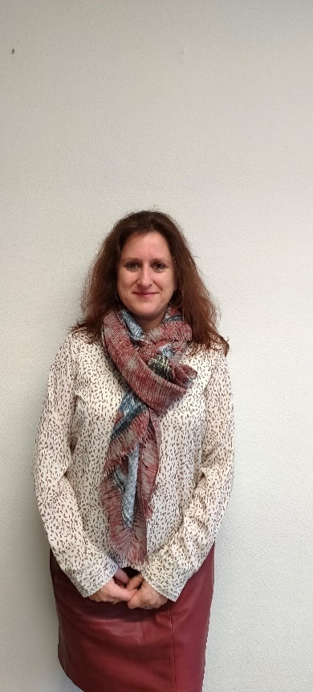 | 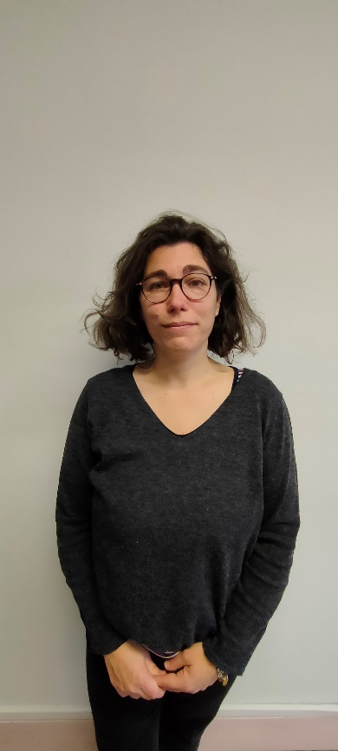 | 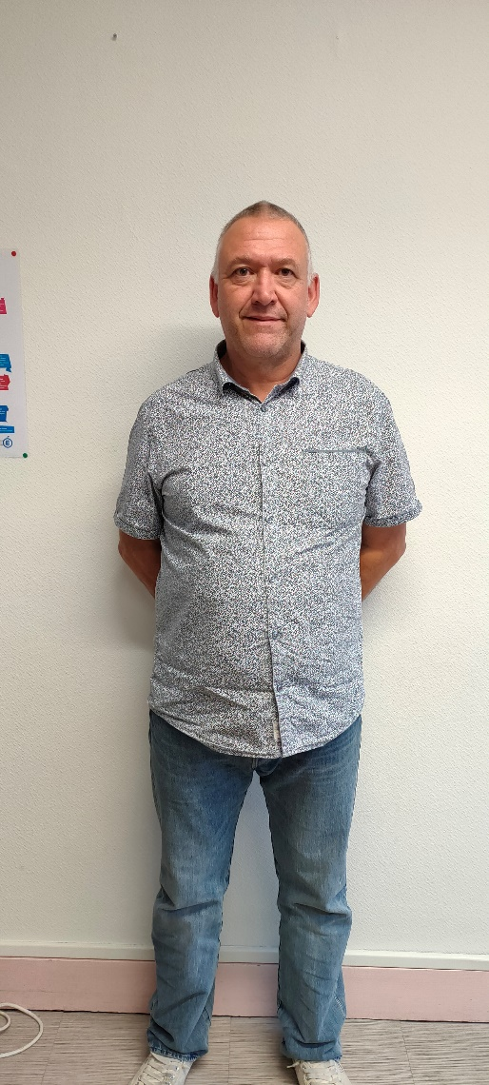 | 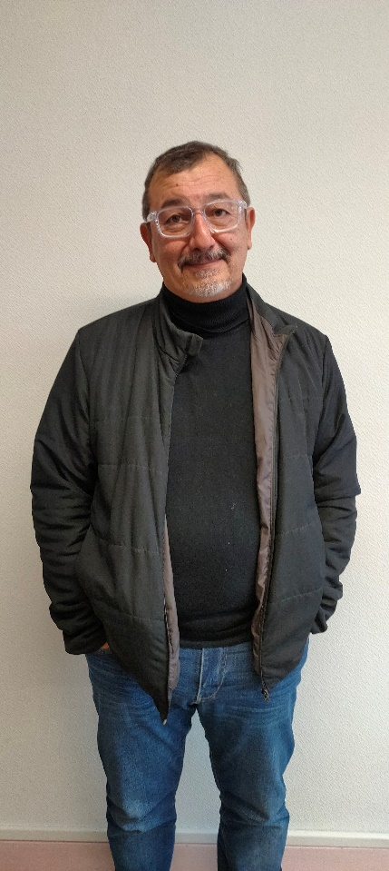 | 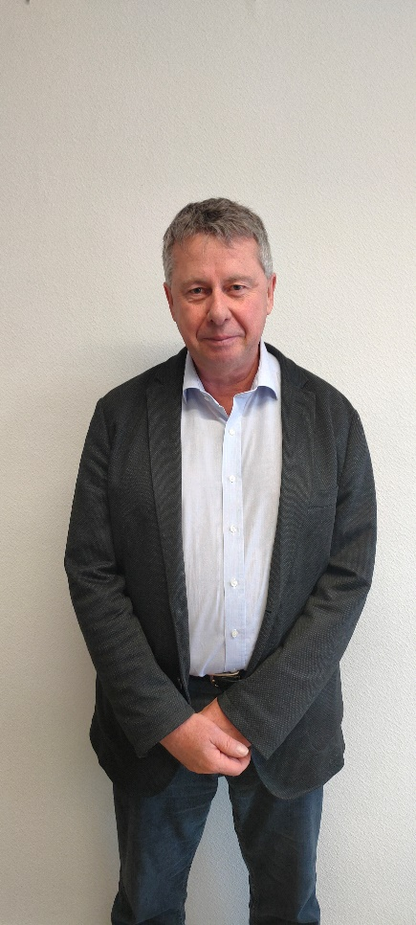 | 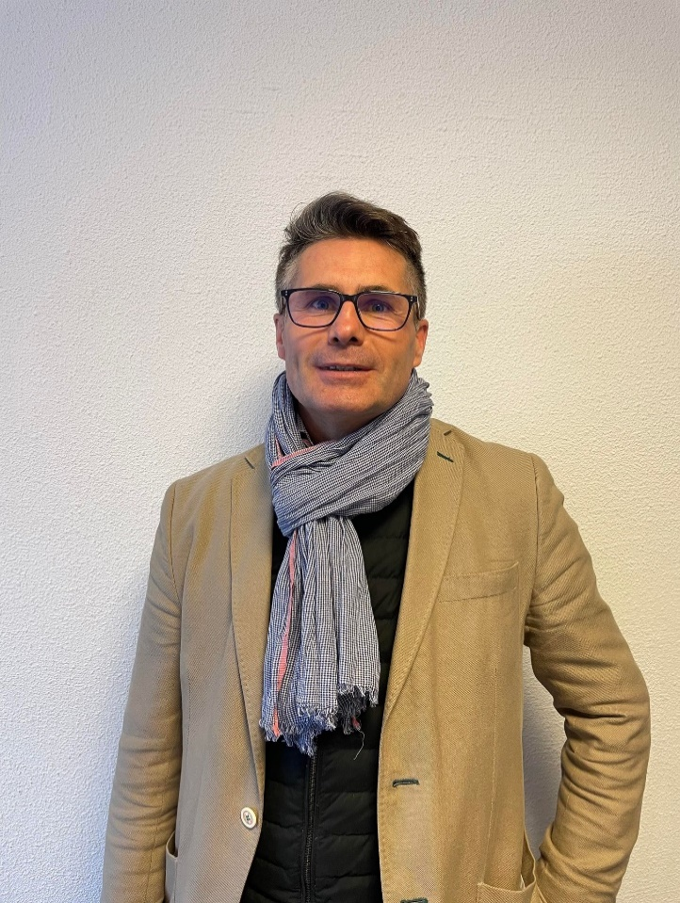 | 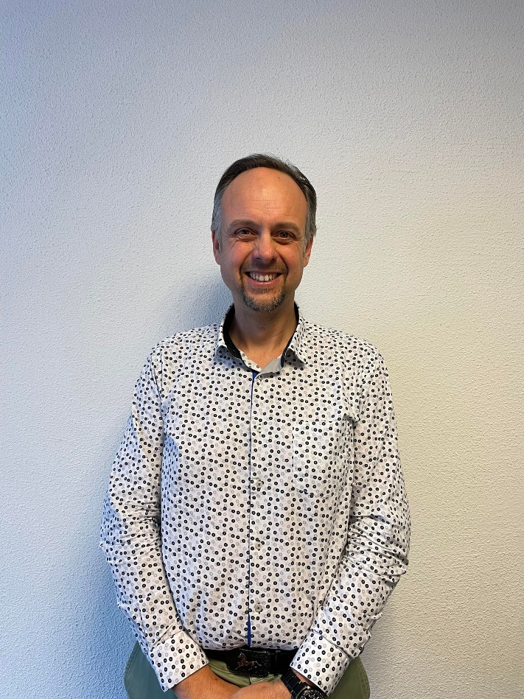 | 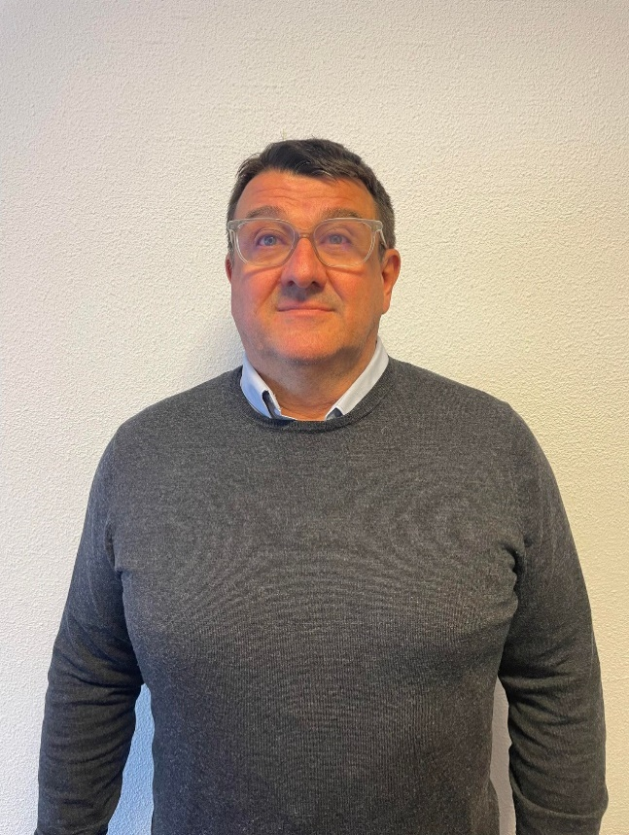 | 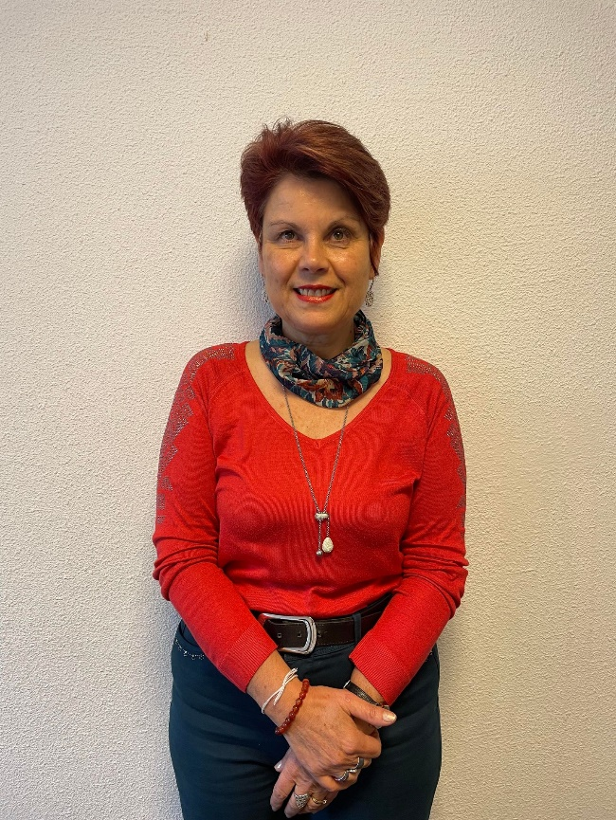 | 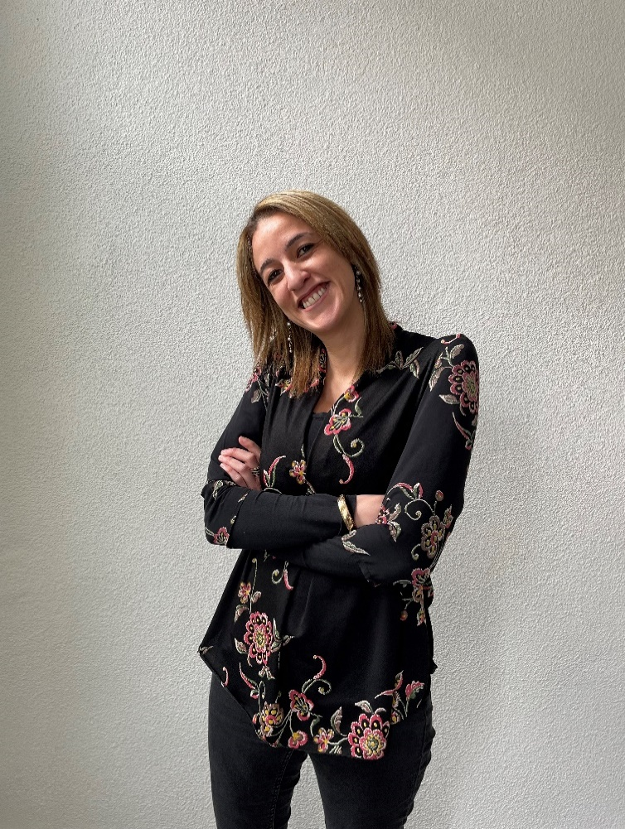 | 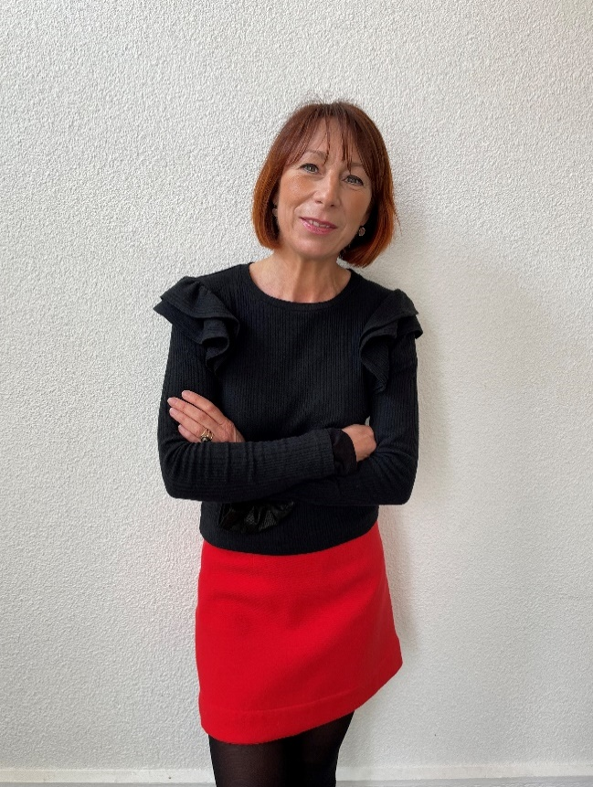 | 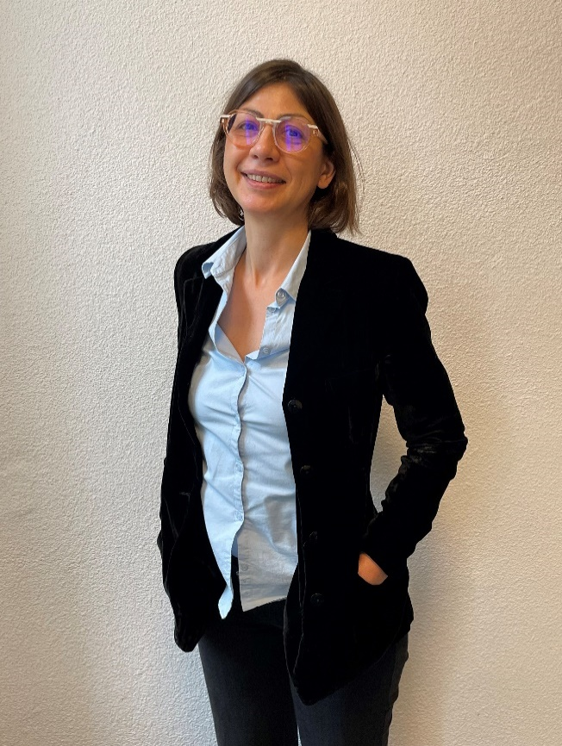 | 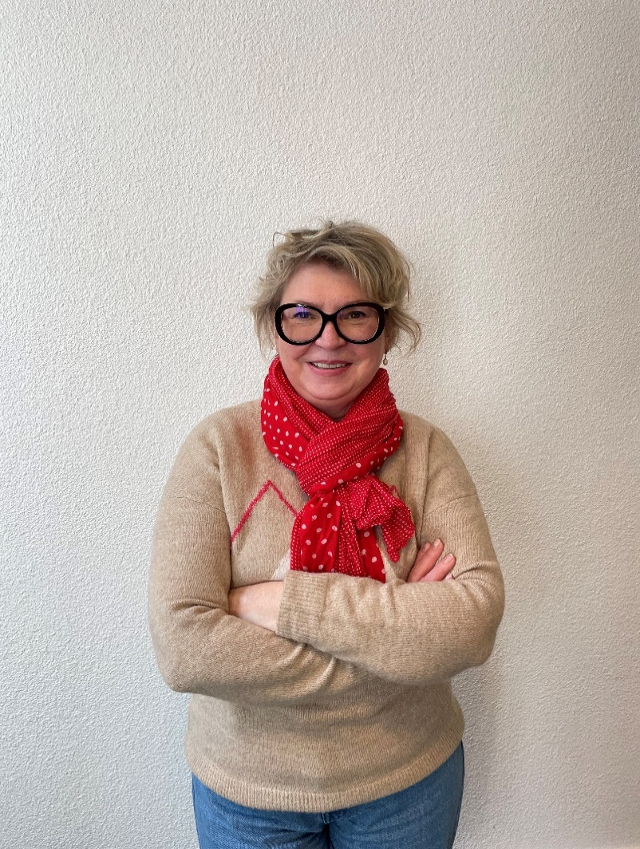 |  | 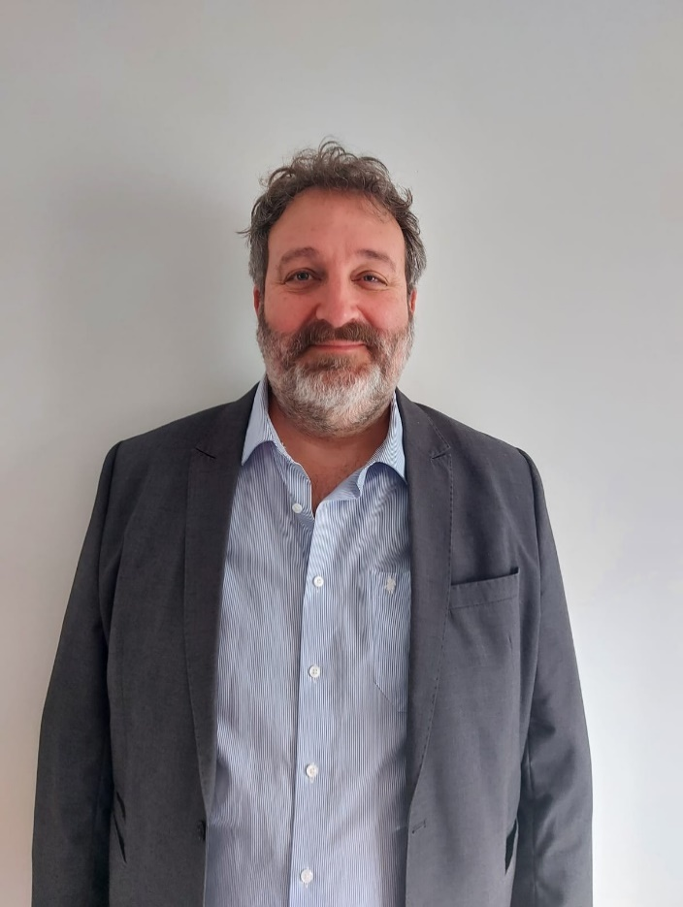 | 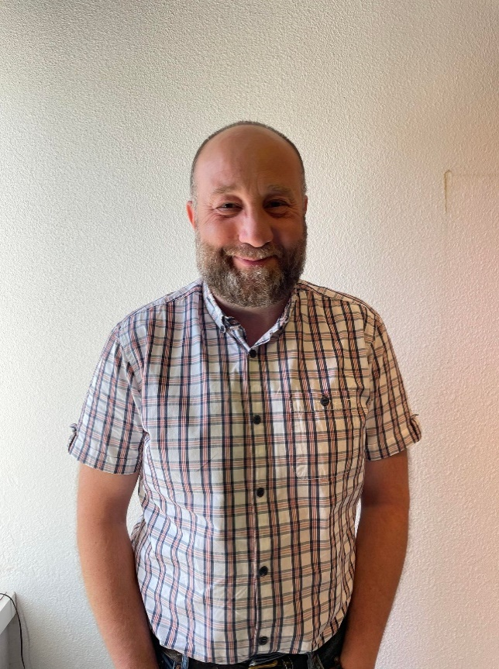 | 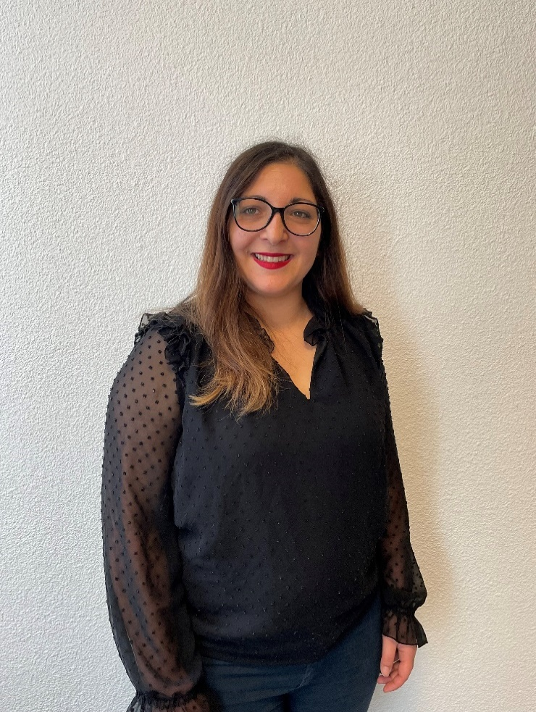 | 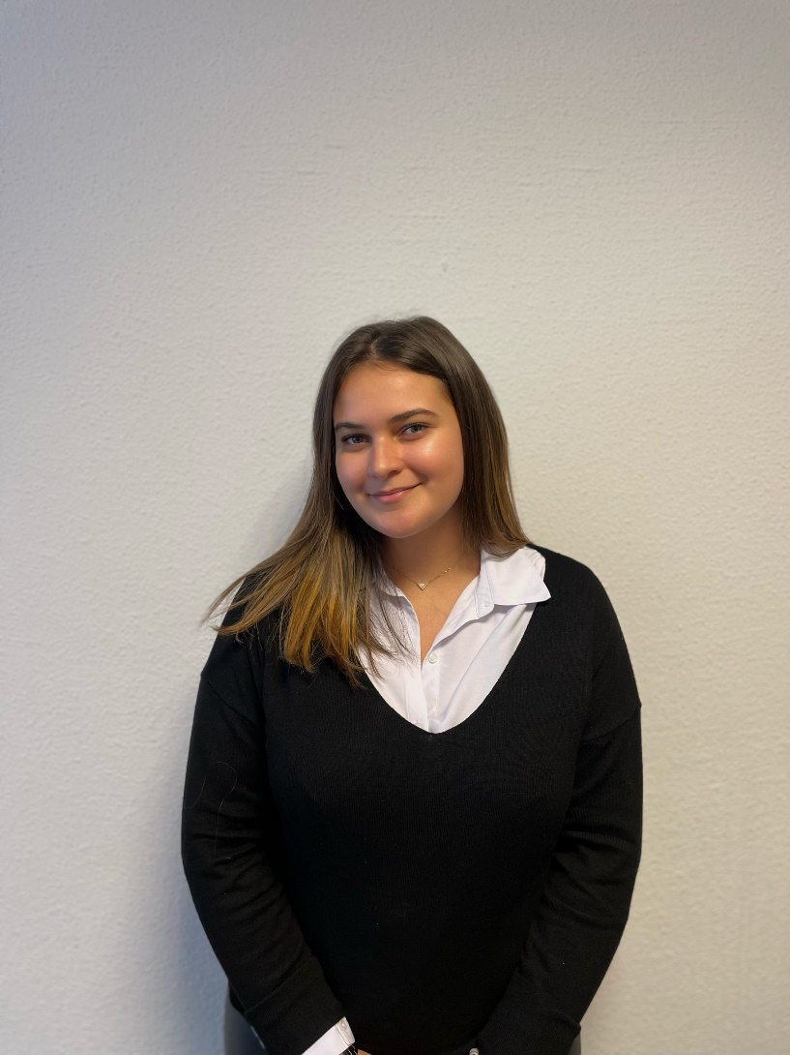 | 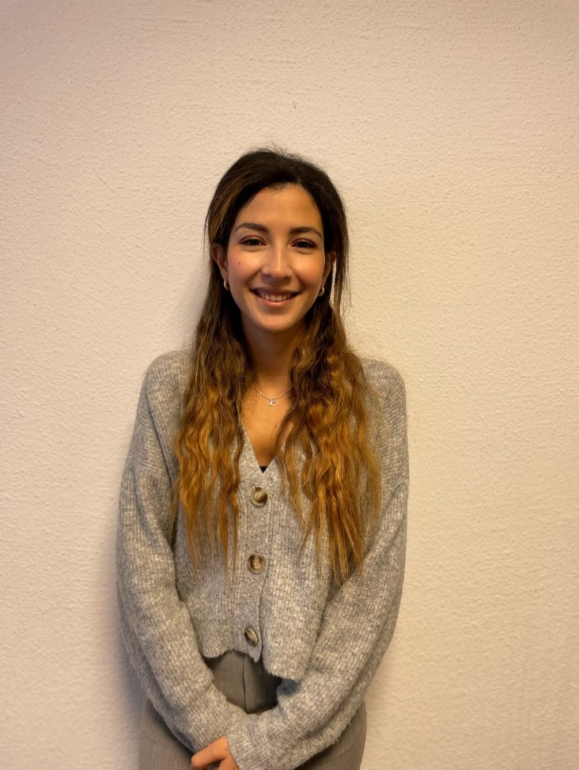 | 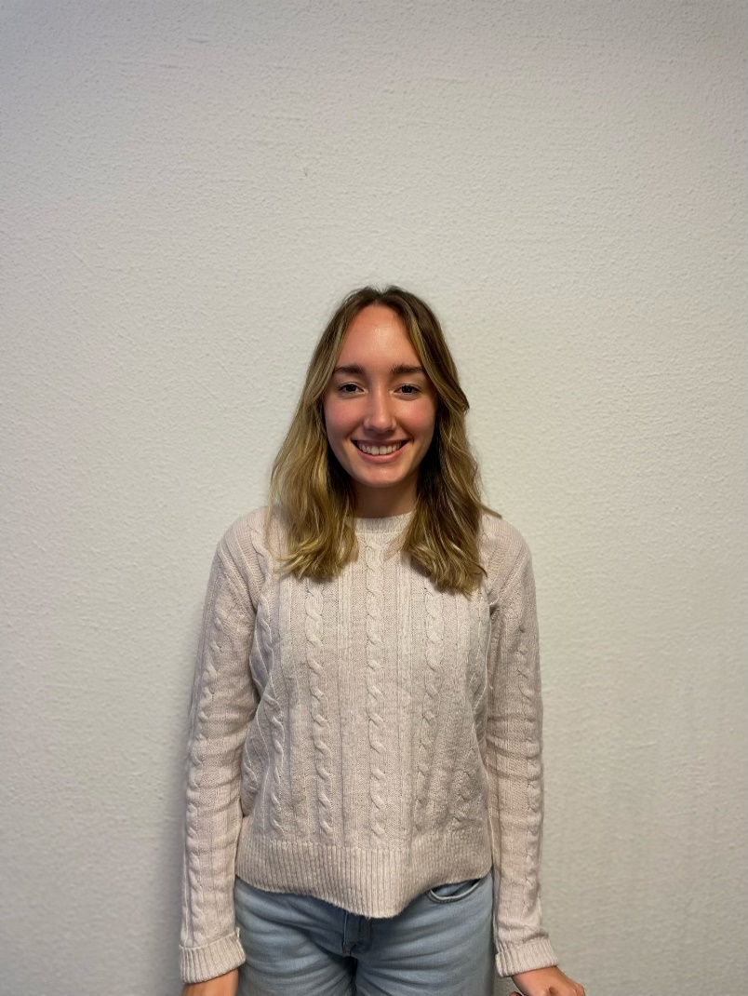 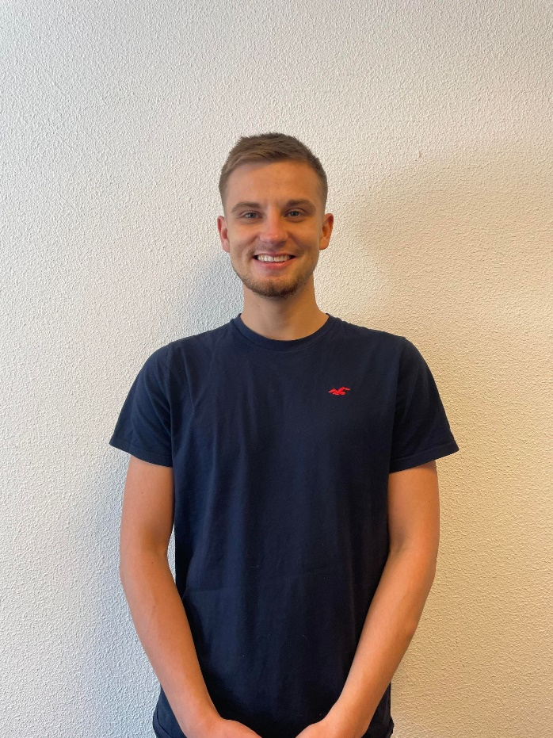 | 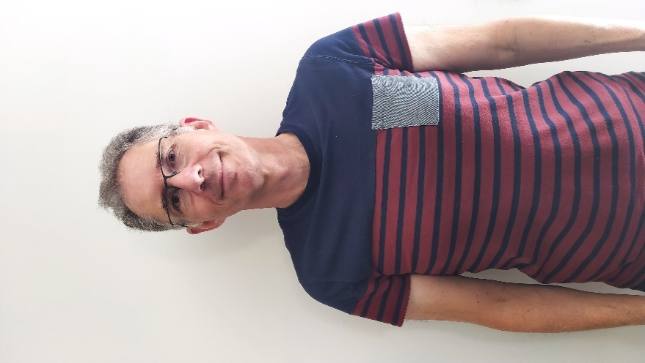 | 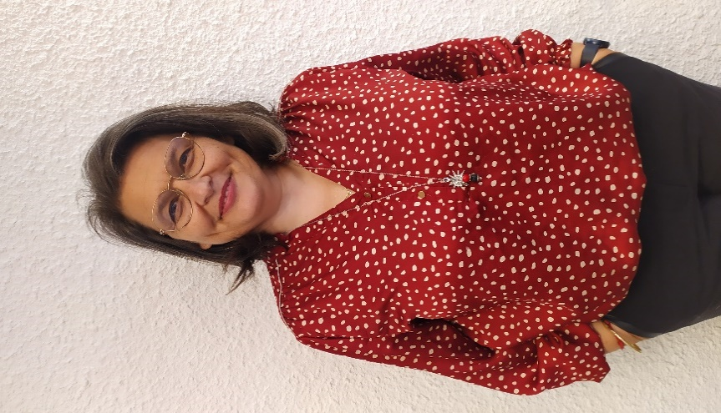 | 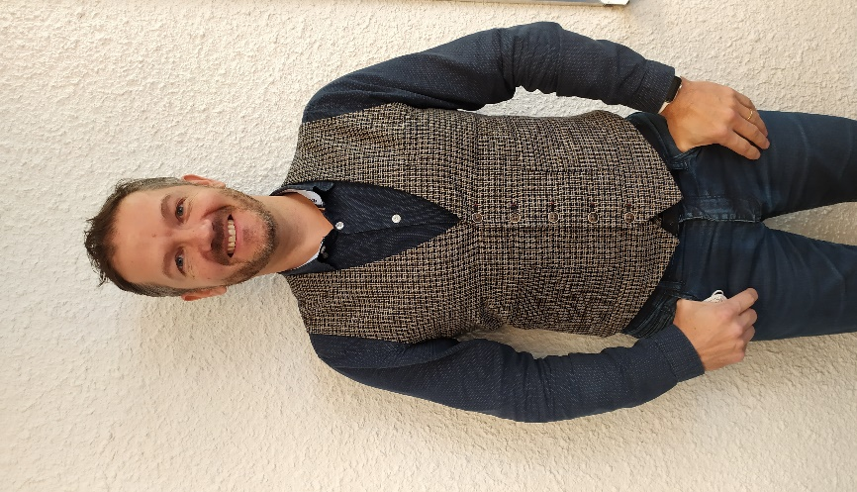 | 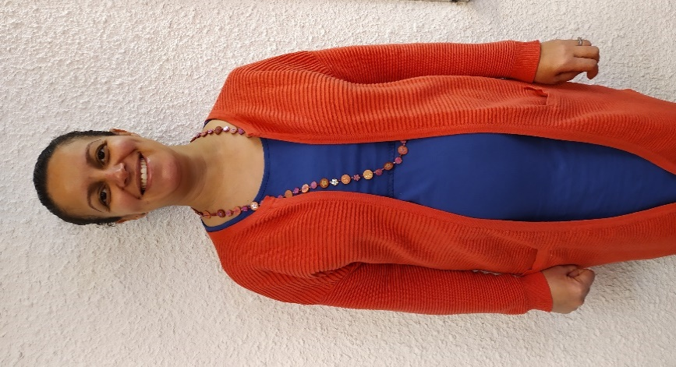 | 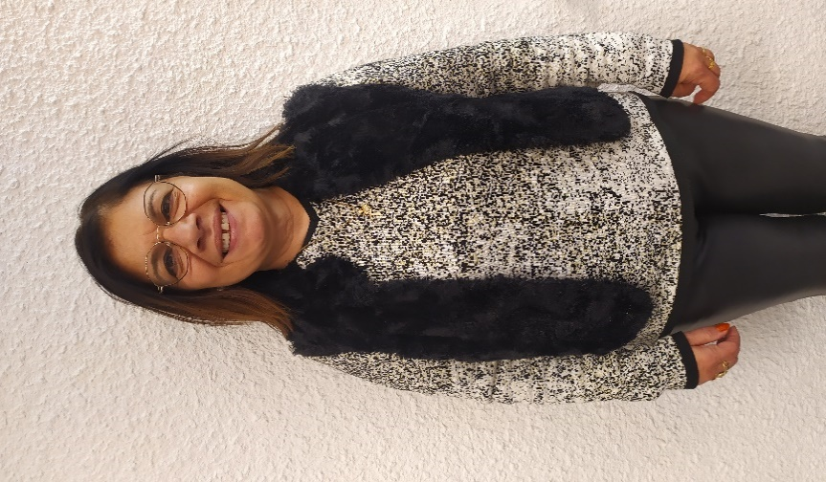 |  | 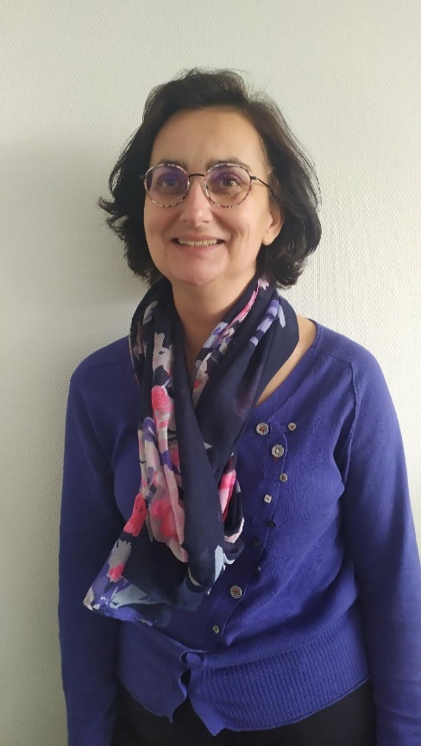 | 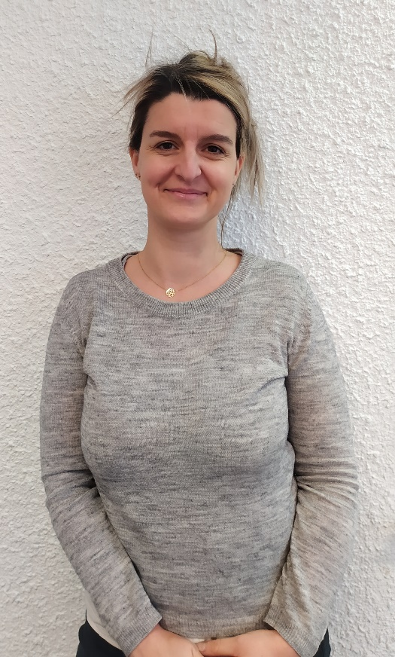 |  | 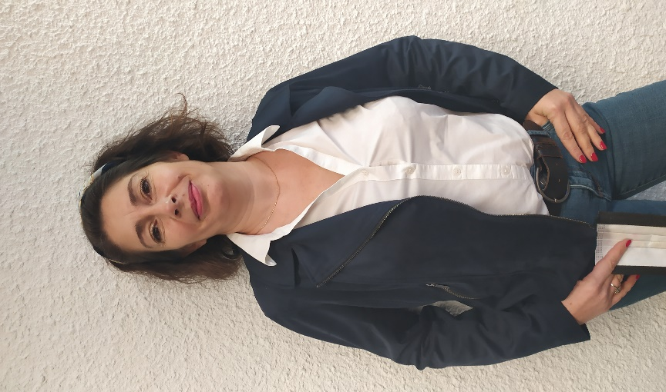 | 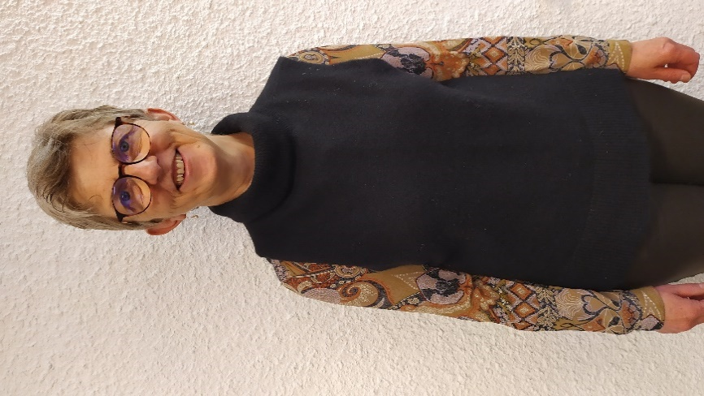 | 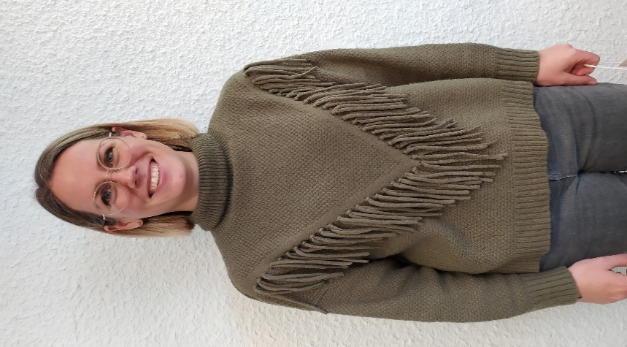 | 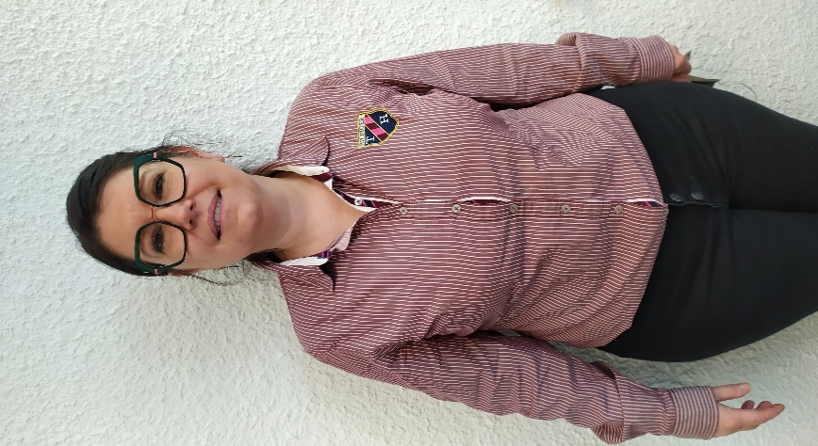 | 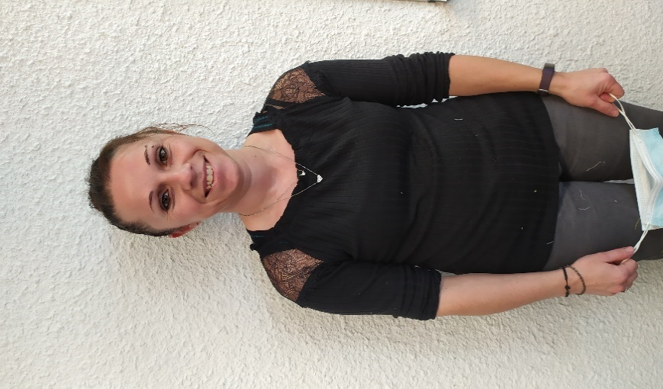 | 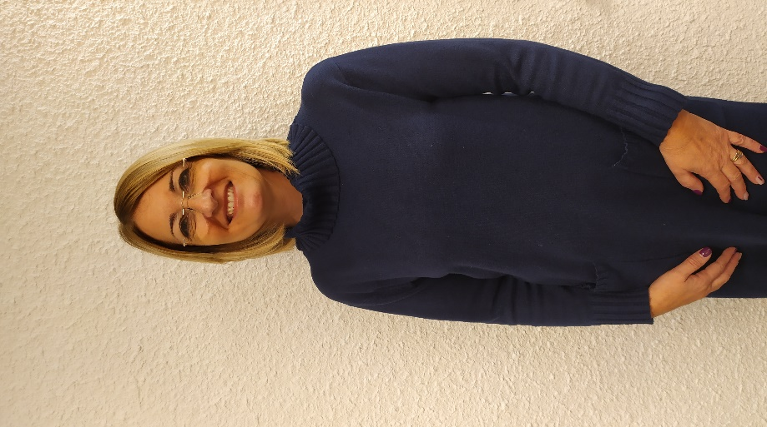 | 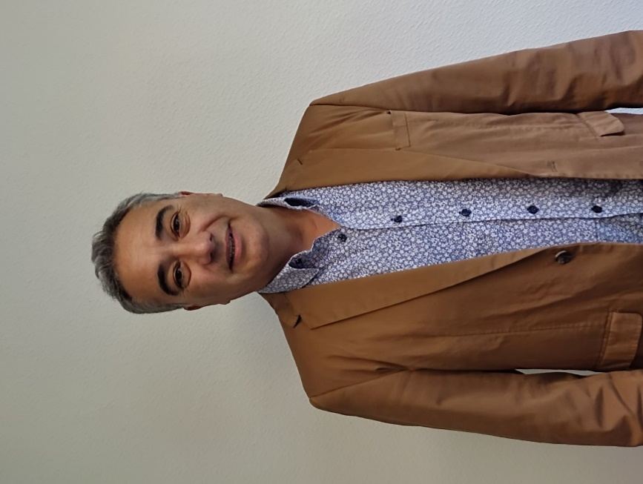 | 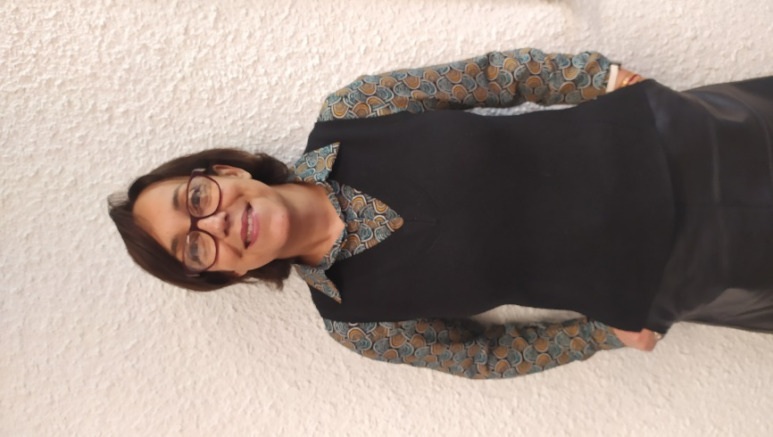 | 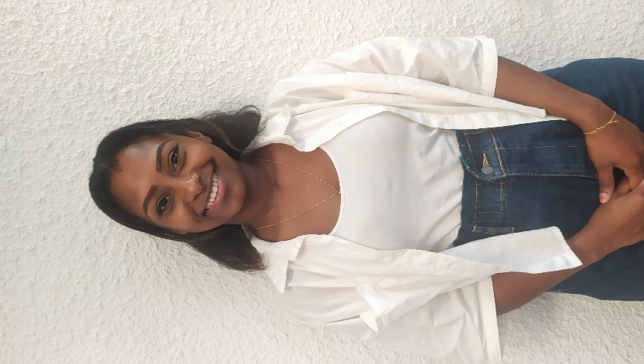 |  | 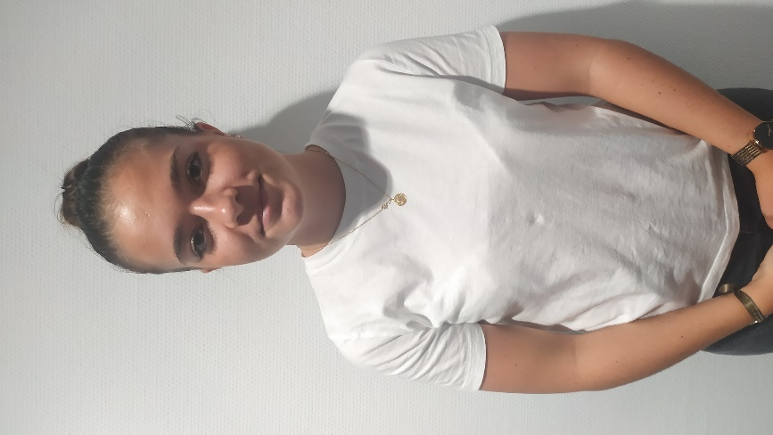 | 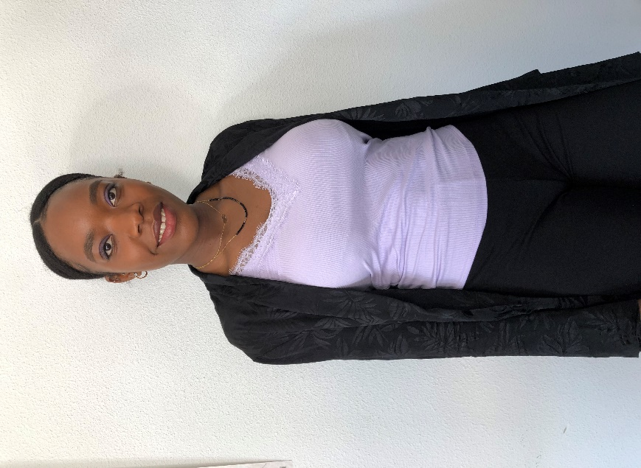 | 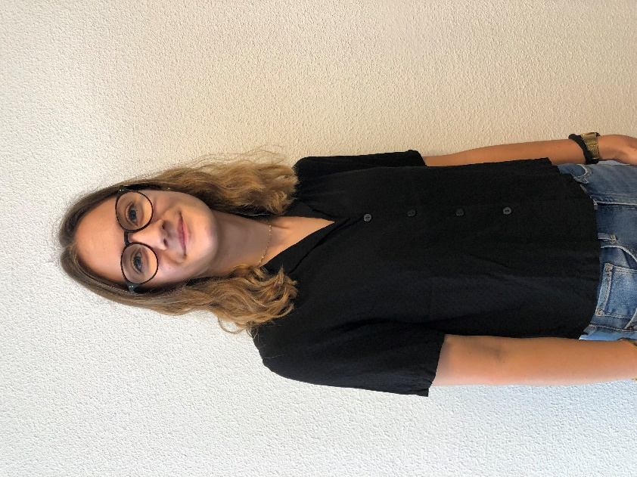 |  | 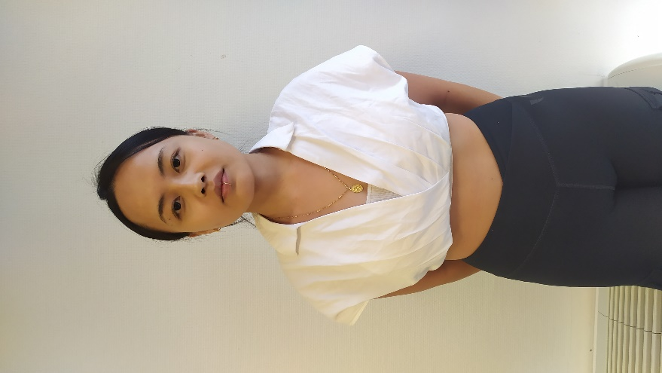 | 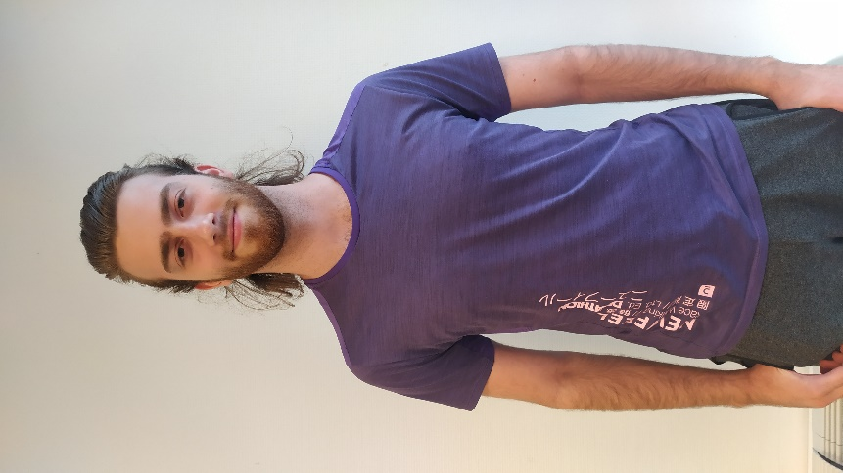 |   |  |  | 
Assistante Administrative | Conseillère d’éducation | Expert Métiers | Expert Métiers | Directeur Campus Voiron | Directeur Général | Directeur Formation et Conseil | Conseiller Formation | Expert Métiers | Conseillère Formation | Expert Métiers | Assistante Administrative Formation Continue | Assistante Administrative Formation Continue | Responsable Administrative Formation Continue Lyon | Expert Métiers | Responsable Développement Alternance et Apprentissage | Responsable Administrative Alternance et Apprentissage | Alternante Assistante Formation | Chargée de développement RH | Chargé d’amélioration continue | Expert Métiers | Directrice Commerciale et Marketing | Expert Métiers | Expert Métiers | Expert Métiers | Office Manager | Conseillère Formation | Responsable Marketing et Communication | Expert Métiers | Responsable Formations Supérieures | Responsable Sociale et Administrative Formation Continue Roanne | Expert Métiers | Expert Métiers | Expert Métiers | Conseillère Formation | Expert Métiers | Comptable | Chargée de Mission Marketing | Expert Métiers | Alternante Assistante ADV | Alternante comptable | Alternante asssistante de formation | Alternant Assistant VR | Alternant VR | Alternant VR | Alternant VR | Alternant VR | Alternant VR | Alternant VR | Assistante ADV
celine.valeau@maya-campus.fr | myrtille.hroche@maya-campus.fr | thierry.cazeneuve@maya-campus.fr | yves.dimaggio@maya-campus.fr | yves.bettega@maya-campus.fr | tguillaume.bardin@maya-campus.fr | françois.lauwerie@maya-campus.fr | thierry.margotton@maya-campus.fr | beatrice.andrieu@maya-campus.fr | loubna.lamrhari@maya-campus.fr | ombline.mosser@maya-campus.fr | annie.casalgrandi@maya-campus.fr | lessia.valencin@maya-campus.fr | anja.vanherp@maya-campus.fr | sylvain.delhomme@maya-campus.fr | frédéric.cussac@maya-campus.fr | laetitia.bailly@maya-campus.fr | manon.linares@maya-campus.fr | sarah.mounib@maya-campus.fr | nathan.smola@maya-campus.fr | roland.straumann@maya-campus.fr | virginie.borel@maya-campus.fr | yann.perruchot@maya-campus.fr | sonia.meguenni@maya-campus.fr | nathalie.debenedittis@maya-campus.fr | isabelle.rotunno@maya-campus.fr | marie.berry@maya-campus.fr | elodie.serol@maya-campus.fr | florence.borde@maya-campus.fr | aline.zechinni@maya-campus.fr | christine.poirot@maya-campus.fr | elise.fore@maya-campus.fr | elisa.gargiulo@maya-campus.fr | brigitte.beluze@maya-campus.fr | beatrice.decloitre@maya-campus.fr | frédéric.merine@maya-campus.fr | otilia.dubanchet@maya-campus.fr | yousrat.issa@maya-campus.fr | jm.prost@maya-campus.fr | lea.troussiere@maya-campus.fr | olivia.noubissi@maya-campus.fr | camille.debroas@maya-campus.fr | stagiaire.vr@maya-campus.fr | teamvr@maya-campus.fr | teamvr@maya-campus.fr | teamvr@maya-campus.fr | teamvr@maya-campus.fr | teamvr@maya-campus.fr | teamvr@maya-campus.fr | brigitte.osternaud@maya-campus.fr
Campus Voiron Les Prairies | Campus Voiron Les Prairies | Campus Voiron Les Prairies | Campus Voiron Les Prairies | Campus Voiron Les Prairies | Site de Lyon | Site de Lyon | Site de Lyon | Site de Lyon | Site de Lyon | Site de Lyon | Site de Lyon | Site de Lyon | Site de Lyon | Site de Lyon | Site de Lyon | Site de Lyon | Site de Lyon | Site de Lyon | Site de Lyon | Site de Lyon | Campus de Roanne | Campus de Roanne | Campus de Roanne | Campus de Roanne | Campus Roanne | Campus Roanne | Campus Roanne | Campus Roanne | Campus Roanne | Campus Roanne | Campus Roanne | Campus Roanne | Campus Roanne | Campus Roanne | Campus Voiron Les Prairies | Campus Roanne | Site de Lyon | Campus Voiron Les Prairies | Campus Roanne | Campus Lyon | Campus Lyon | Campus Roanne | Campus Roanne | Campus Roanne | Campus Roanne | Campus Roanne | Campus Roanne | Campus Roanne | Campus Lyon
MTDM | MTDM | MTDM | MTDM | MTDM | PC | PC | PC | PC | MTDM | MTDM | PC | PC | PC | MTDM / PC | MTDM | MTDM | MTDM | MTDM / PC | MTDM / PC | MTDM | PC | MTDM / PC | MTDM / PC | PC | MTDM | PC | MTDM / PC | PC | MTDM | PC | MTDM / PC | MTDM / PC | PC | PC | MTDM | PC | MTDM / PC | MTDM | PC | PC | MTDM / PC | PC | MTDM / PC | MTDM / PC | MTDM / PC | MTDM / PC | MTDM / PC | MTDM / PC | PC

